Worksheet
 |  |  |  |  | 8 (812) 565 05 34 |  |  | sales@miniworks.ru
 |  |  |  |  | Уфа |  |  | отдел продаж
 |  |  | Адрес |  |  |  |  | Режим работы
 |  |  | Санкт-Петербург, улица Маршала Новикова, 28Е |  |  |  |  | Пн – Пт: с 8:00 до 18:00
WL3520-010
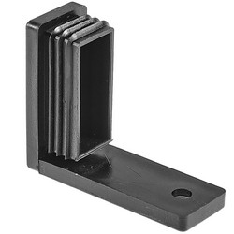 |  | 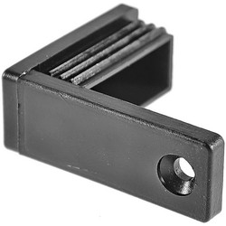 |  | 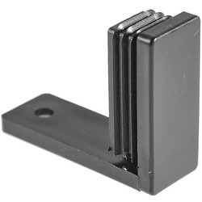 |  | 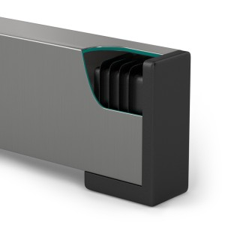
Артикул |  | Цвет |  | от 10000 | от 5000 | от 1000 | от 500 | от 100 | розница | Наличие на 07.08.2026
WL3520-010 |  | черный |  | 33.30р. | 35.10р. | 38.70р. | 45.90р. | 52.00р. | 70.00р. | —
WL3520-020 |  | белый |  | 39.96р. | 42.12р. | 46.44р. | 55.08р. | 62.40р. | 84.00р. | —
 | Все цены указаны в рублях и включают в себя НДС. Все цены указаны при условии 100% предоплаты и действительны в течение 5 дней. Все цены указаны при условии самовывоза продукции со склада в г. Уфа (для иногородних клиентов доставка до склада ТК в г. Уфа бесплатна). Все цены указаны за стандартный цвет для каждого вида изделия (изменение цвета на любой из предлагаемой палитры +20% к стоимости, изменение цвета на любой по системе RAL +50% к стоимости). О возможных сроках поставки заказного товара, необходимо уточнять заранее

